상품제안서
푸르츠 메모잇 (주문제작형) | 상품코드: S05261

 |  |  |  |  |  |  | 02-713-8555 | www.synergygift.co.kr
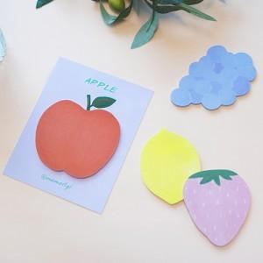

【상세/제작정보】 | <p><span style="background-color: rgb(255, 255, 255); font-family: dotum; font-size: 13px;"></span><span style="background-color: rgb(255, 255, 255); font-family: dotum; font-size: 14pt;">레몬,딸기만 할 경우 비용추가 없음</span></p><p><span style="background-color: rgb(255, 255, 255); font-family: dotum; font-size: 13px;">&nbsp;</span></p><p><span style="background-color: rgb(255, 255, 255); font-family: dotum; font-size: 14pt;">포도, 사과 선택할 경우 단가 추가되니 별도문의 해주세요.</span><span style="background-color: rgb(255, 255, 255); font-family: dotum; font-size: 13px;"></span>​</p>

【인쇄/포장옵션】 | 풀칼라 / OPP(비닐)

【공급단가】 | 수량 | 500~ | 1,000~ | 3,000~ | 5,000~ | 10,000~
*VAT별도 | 단가 | 710원 | 670원 | 590원 | 550원 | 500원

【상품 URL】 | https://www.synergygift.co.kr:443/src/goods_detail.php?gdno=19534

